Отчет
Что? Где? Когда? | Ошибка при вводе цены газеты
Описание ошибки | При вводе нечислового значения в поле 'Цена' программа не сообщает об ошибке.
Шаги вызвавшие данную ошибку | 1) Запустить программу 2) Выбрать 'Добавить газету' 3) Ввести текст в поле 'Цена'
Ожидаемый результат | Программа должна предупредить о неверном формате ввода и запросить повторный ввод.
Фактический результат | Программа сохраняет цену как 0 без предупреждения.
Скриншот | 

Что? Где? Когда? | Ошибка при удалении газеты
Описание ошибки | Если в списке нет газет, программа всё равно запрашивает номер газеты для удаления.
Шаги вызвавшие данную ошибку | 1) Запустить программу без добавленных газет 2) Выбрать меню 'Удалить газету'
Ожидаемый результат | Программа должна вывести сообщение 'Газет нет' и не запрашивать номер.
Фактический результат | Программа запрашивает номер газеты, хотя список пуст.
Скриншот | 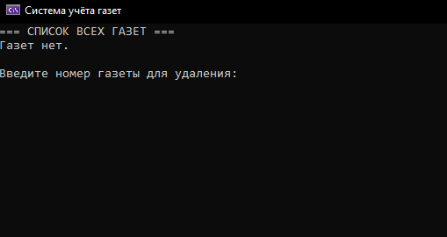

Что? Где? Когда? | Ошибка при добавлении отделения
Описание ошибки | При добавлении нового отделения программа не проверяет ввод номера на корректность.
Шаги вызвавшие данную ошибку | 1) Запустить программу 2) Выбрать 'Добавить отделение' 3) Ввести буквы вместо номера отделения
Ожидаемый результат | Программа должна предупредить о некорректном вводе номера.
Фактический результат | Программа принимает некорректный ввод и создаёт отделение с номером 0.
Скриншот | 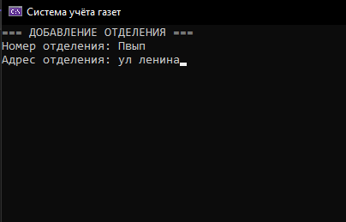

Что? Где? Когда? | Ошибка при добавлении газеты в отделение
Описание ошибки | При добавлении газеты в отделение программа не сообщает, если номер газеты введён неверно.
Шаги вызвавшие данную ошибку | 1) Запустить программу 2) Добавить несколько газет 3) В меню отделений выбрать 'Добавить газету в отделение' 4) Ввести неверный номер газеты
Ожидаемый результат | Программа должна сообщить пользователю, что номер газеты введён неверно.
Фактический результат | Программа просто выводит ошибку и ждёт клавишу Enter.
Скриншот | 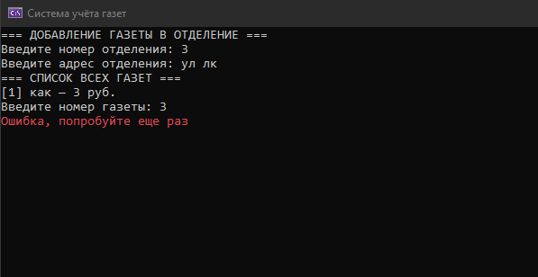

Что? Где? Когда? | Ошибка при чтении данных из файла
Описание ошибки | Если файл данных повреждён или отсутствует, программа не показывает понятного сообщения.
Шаги вызвавшие данную ошибку | 1) Удалить файл newspapers.txt 2) Запустить программу 3) Выбрать пункт 'Считывание данных'
Ожидаемый результат | Программа должна вывести сообщение 'Файл данных не найден или повреждён'.
Фактический результат | Программа выводит стандартное сообщение 'Считывание не удалось' без пояснения причины.
Скриншот | 